LICO
 |  |  |  |  | 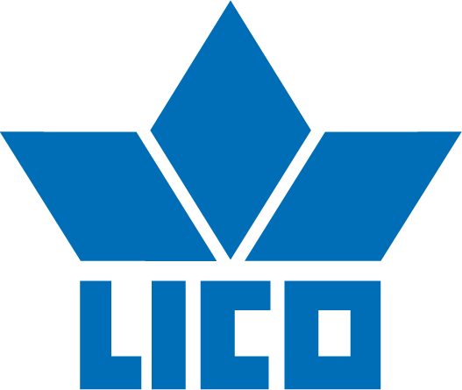
Art.Nr. | Name | Farbe | UVP | EU | 36 | 37 | 38 | 39 | 40 | 41 | 42 | Total
910024 | Sabot | weiss/rosa | 45.95 € |  | 47 | 87 | 167 | 191 | 151 | 95 | 39 | 777
 |  |  |  |  | 47 | 87 | 167 | 191 | 151 | 95 | 39 | 777

